DOMMERREGNING
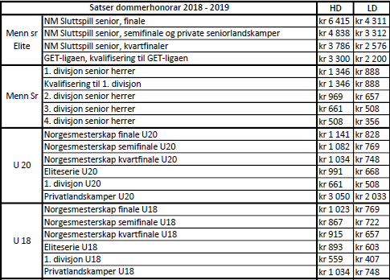
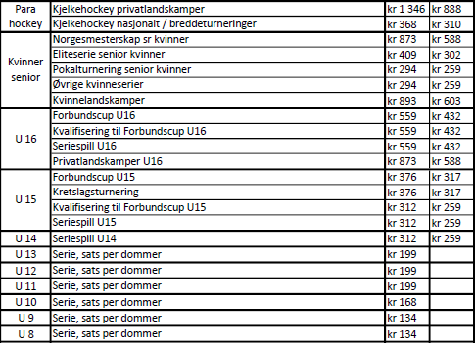
DOMMERREGNING

Navn |  |  |  |  |  | Personnummer:
Adresse |  |  |  |  |  | Banknummer
Postnr. |  |  |  |  |  | Skattekommune
Poststed |  |  |  |  |  | Dommernummer:
Telefonnr |  |  |  |  |  | E-postadresse

Diettgodtgjørelse, med eller uten overnatting
 |  |  |  |  |  |  |  |  | Måltidstrekk av utgifter til kost dersom enkelte måltider dekkes av andre enn arbeidstakeren. Sett "X" for hvert måltid. Gjelder f.eks. frokost inkl. på hotell.
Diettgodtgjørelse m/overnatting |  |  | Ant. | Sats | Navn og adresse overnatting |  |  |  | Frokost | Lunsj | Middag | Fratrekk | Beløp
Døgndiett |  |  |  | kr 780.00 |  |  |  |  |  |  |  |  | kr -
Diettgodtgjørelse u/overnatting |  |  | Ant. | Sats | Fra dato/tid |  | Til dato/tid |  | Frokost | Lunsj | Middag | Fratrekk | Beløp
6 - 12 t |  |  |  | kr 307.00 |  |  |  |  |  |  |  |  | kr -
over 12 t |  |  |  | kr 570.00 |  |  |  |  |  |  |  |  | kr -
*Skattefri sats 2019, 6-12 timer = 200,- og over 12 timer = 400,- Fratrekk i godtgjørelse for måltider dekket av andre; 20% for frokost, 30% for lunsj og 50% for middag.

Reisegodtgjørelse ved bruk av eget kjøretøy
Avreise | Ankomst | Reiserute og eventuell lokal kjøring på oppdragstedet |  |  |  |  |  | Bil 4,03 /km - passasjer 1,00 /km/pers
Dato | Dato |  |  |  |  |  |  | Pass.till | Tot. Km | Bom | Kjøretøy | Kmsats* | Beløp
 |  |  |  |  |  |  |  |  |  |  | Bil | kr 4.03 | kr -
 |  |  |  |  |  |  |  |  |  |  | Bil | kr 4.03 | kr -
 |  |  |  |  |  |  |  |  |  |  | Bil | kr 4.03 | kr -
 |  |  |  |  |  |  |  |  |  |  | Bil | kr 4.03 | kr -
Navn på passasjer(er): |  |  |  |  |  |  |  |  | *Skattefri sats 2019 = 3,50 kr
Tot. Sats kjøring felt 1 (vises ikke på utskrift)
Dommerhonorar, se under for gjeldende satser for inneværende sesong
Denne godtgjørelsen er oppgavepliktig og skattepliktig dersom beløpet overstiger kr. 10000,- per klubb |  |  |  |  |  |  |  |  |  |  |  |  | Beløp
Dommerhonorar |  |  |  |  |  |  |  |  |  |  |  |  | kr -

Andre utlegg, bl.a. buss-, fly- eller togreiser samt alle øvrige utlegg
Utgiftsbilag f.eks flybilletter eller lignende skal forevises |  |  |  |  |  |  |  |  |  |  |  |  | Beløp
Tekst: |  |  |  |  |  |  |  |  |  |  |  |  | kr -
Tekst: |  |  |  |  |  |  |  |  |  |  |  |  | kr -
Tekst: |  |  |  |  |  |  |  |  |  |  |  |  | kr -
Tekst: |  |  |  |  |  |  |  |  |  |  |  |  | kr -
Tekst: |  |  |  |  |  |  |  |  |  |  |  |  | kr -

SUM TOTAL |  |  |  |  |  |  |  |  |  |  |  |  | kr -

For kampen mellom

Klasse
Divisjon
Dato |  |  |  |  |  |  | Underskrift fra arrangørklubb

(signatur)

